Амид
Наименование | Артикул | Описание | Изображение | Размер | ОПТ от 100 тыс.руб | ОПТ от 50 тыс.руб. | Заказ
Куртка для самбо без подкладки, плетение елочка |  | Состав куртки: 100% хлопок. Плотность 550 гр/м2 | 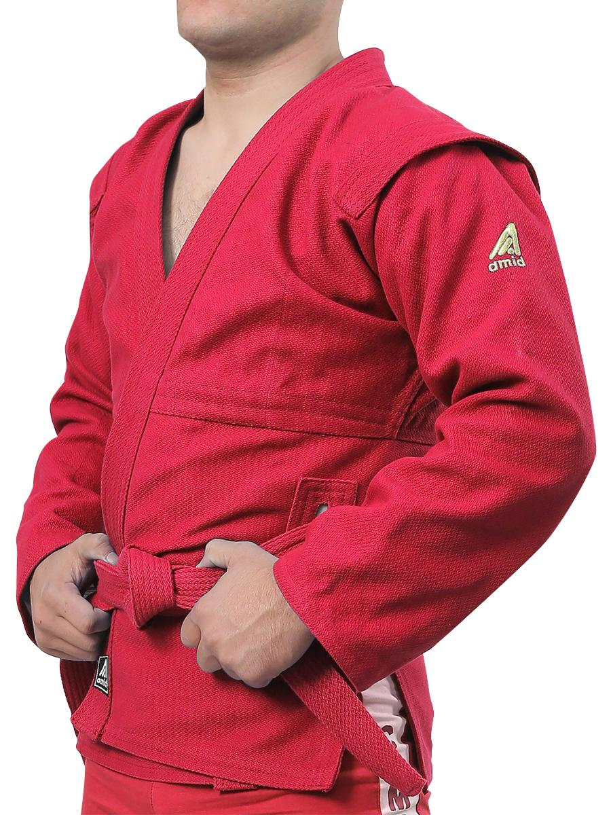 красный | 32/130 | 2277 | 2,381
 |  |  |  | 34/135 | 2365 | 2,473
 |  |  |  | 36/140 | 2420 | 2,530
 |  |  |  | 38/145 | 2475 | 2,588
 |  |  |  | 40/150 | 2530 | 2,645
 |  |  |  | 42/155 | 2585 | 2,703
 |  |  |  | 44/160 | 2640 | 2,760
 |  |  |  | 46/165 | 2695 | 2,818
 |  |  |  | 48/170 | 2750 | 2,875
 |  |  |  | 50/175 | 2805 | 2,933
 |  |  |  | 52/180 | 2860 | 2,990
 |  |  |  | 54/185 | 2915 | 3,048
 |  |  |  | 56/190 | 2970 | 3,105
Куртка для самбо без подкладки, плетение елочка |  | Состав куртки: 100% хлопок. Плотность 550 гр/м2 | 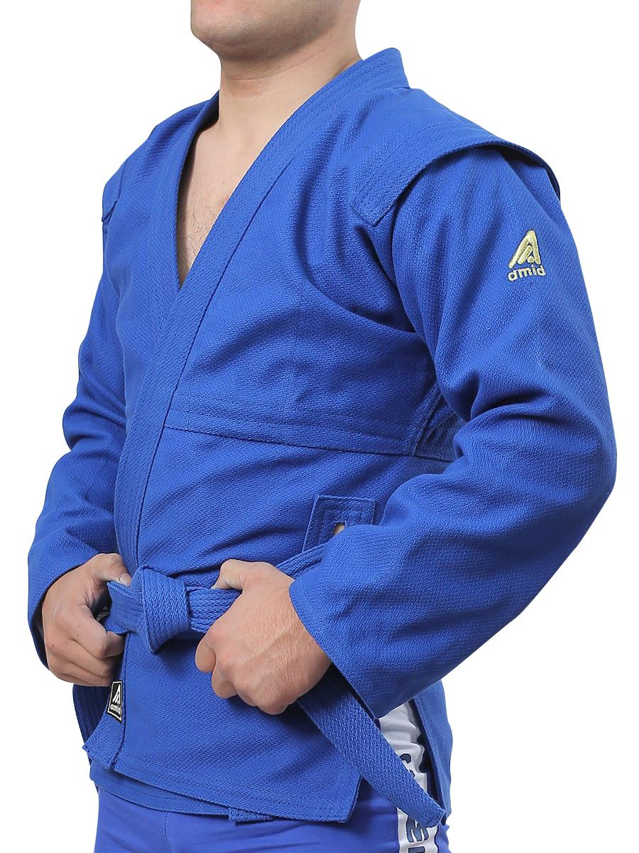 синий | 32/130 | 2475 | 2,588
 |  |  |  | 34/135 | 2530 | 2,645
 |  |  |  | 36/140 | 2585 | 2,703
 |  |  |  | 38/145 | 2695 | 2,818
 |  |  |  | 40/150 | 2750 | 2,875
 |  |  |  | 42/155 | 2805 | 2,933
 |  |  |  | 44/160 | 2860 | 2,990
 |  |  |  | 46/165 | 2915 | 3,048
 |  |  |  | 48/170 | 2970 | 3,105
 |  |  |  | 50/175 | 3025 | 3,163
 |  |  |  | 52/180 | 3080 | 3,220
 |  |  |  | 54/185 | 3135 | 3,278
 |  |  |  | 56/190 | 3190 | 3,335
Куртка для самбо, кидс, плетение диагональ (габардин) |  | Состав куртки: 100% хлопок. Плотность 250 гр/м2 |  | 22/105 | 1480 | 1,547
 |  |  |  | 24/110 | 1515 | 1,582
 |  |  |  | 26/115 | 1540 | 1,610
 |  |  |  | 28/120 | 1585 | 1,660
 |  |  |  | 30/125 | 1625 | 1,700
 |  |  |  | 32/130 | 1640 | 1,715
 |  |  |  | 34/135 | 1685 | 1,760
 |  |  |  | 36/140 | 1720 | 1,795
 |  |  |  | 38/145 | 1760 | 1,840
 |  |  |  | 40/150 | 1804 | 1,890
Куртка для самбо, кидс, плетение диагональ (габардин) |  | Состав куртки: 100% хлопок. Плотность 250 гр/м2 |  | 22/105 | 1480 | 1,547
 |  |  |  | 24/110 | 1515 | 1,582
 |  |  |  | 26/115 | 1540 | 1,610
 |  |  |  | 28/120 | 1585 | 1,660
 |  |  |  | 30/125 | 1625 | 1,700
 |  |  |  | 32/130 | 1640 | 1,715
 |  |  |  | 34/135 | 1685 | 1,760
 |  |  |  | 36/140 | 1720 | 1,795
 |  |  |  | 38/145 | 1760 | 1,840
 |  |  |  | 40/150 | 1804 | 1,890
Куртка для самбо, кидс, плетение ёлочка | ASS-300 | Состав куртки: 100% хлопок. Плотность 350 гр/м2 | 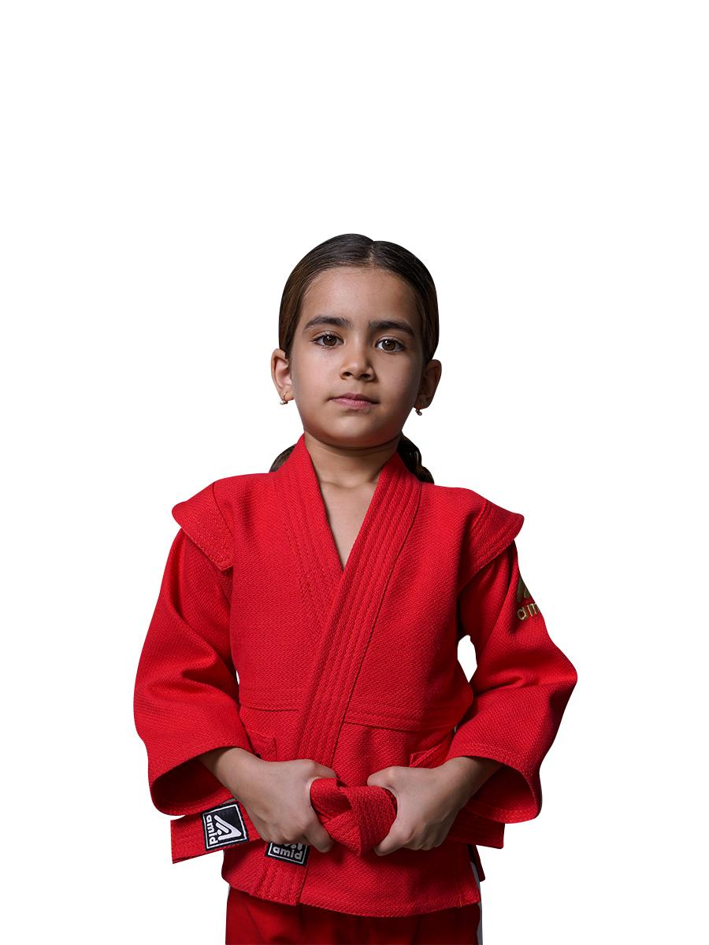 красный | 22/105 | 1540 | 1,610
 |  |  |  | 24/110 | 1565 | 1,635
 |  |  |  | 26/115 | 1590 | 1,665
 |  |  |  | 28/120 | 1630 | 1,705
 |  |  |  | 30/125 | 1650 | 1,725
 |  |  |  | 32/130 | 1695 | 1,775
 |  |  |  | 34/135 | 1740 | 1,820
 |  |  |  | 36/140 | 1790 | 1,870
 |  |  |  | 38/145 | 1850 | 1,935
 |  |  |  | 40/150 | 1895 | 1,980
 |  |  |  | 42/155 | 1925 | 2,015
 |  |  |  | 42/160 | 1955 | 1,955
Куртка для самбо, кидс, плетение ёлочка | ASS-300 | Состав куртки: 100% хлопок. Плотность 350 гр/м2 | 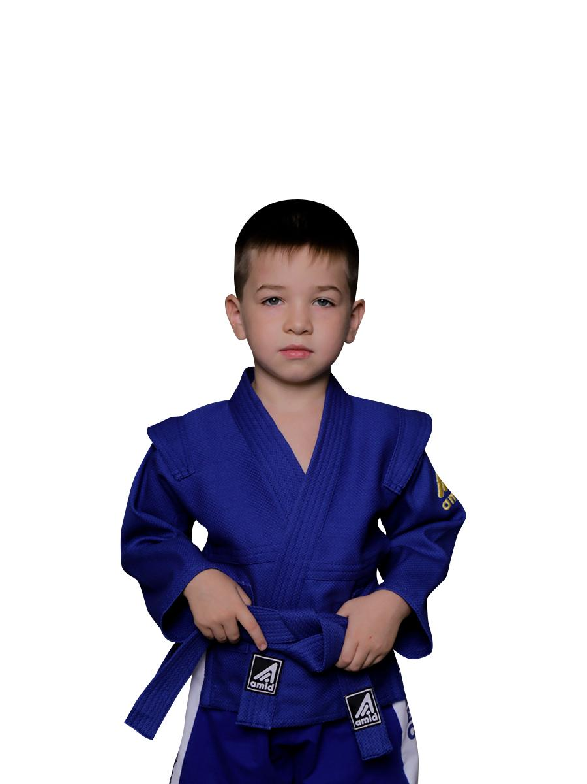 синий | 22/105 | 1685 | 1,760
 |  |  |  | 24/110 | 1716 | 1,795
 |  |  |  | 26/115 | 1750 | 1,830
 |  |  |  | 28/120 | 1795 | 1,875
 |  |  |  | 30/125 | 1820 | 1,905
 |  |  |  | 32/130 | 1870 | 1,955
 |  |  |  | 34/135 | 1915 | 2,000
 |  |  |  | 36/140 | 1965 | 2,055
 |  |  |  | 38/145 | 2005 | 2,095
 |  |  |  | 40/150 | 2065 | 2,156
 |  |  |  | 42/155 | 2105 | 2,200
 |  |  |  | 42/160 | 2145 | 2,245
Куртка для самбо, двухстороняя |  | Красный/синий Плотность 250 гр/м2 | 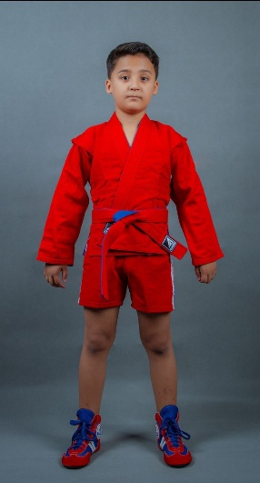 | 28/120 | 2145 | 2,245
 |  |  |  | 30/125 | 2200 | 2,300
 |  |  |  | 32/130 | 2290 | 2,395
 |  |  |  | 34/135 | 2345 | 2,450
 |  |  |  | 36/140 | 2405 | 2,515
 |  |  |  | 38/145 | 2460 | 2,570
 |  |  |  | 40/150 | 2675 | 2,795
 |  |  |  | 42/155 | 2785 | 2,910
 |  |  |  | 44/160 | 2840 | 2,970
 |  |  |  | 46/165 | 3025 | 3,165
 |  |  |  | 48/170 | 3140 | 3,285
 |  |  |  | 50/175 | 3315 | 3,462
 |  |  |  | 52/180 | 3435 | 3,590
 |  |  |  | 54/185 | 3520 | 3,680
Шорты для самбо, трикотаж |  | Красный/синий | 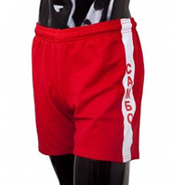 | 28/120 | 640 | 670
 |  |  |  | 30/125 | 640 | 670
 |  |  |  | 32/130 | 660 | 690
 |  |  |  | 34/135 | 660 | 690
 |  |  |  | 36/140 | 680 | 710
 |  |  |  | 38/145 | 680 | 710
 |  |  |  | 40/150 | 715 | 750
 |  |  |  | 42/155 | 715 | 750
 |  |  |  | 44/160 | 750 | 785
 |  |  |  | 46/165 | 750 | 785
 |  |  |  | 48/170 | 770 | 805
 |  |  |  | 50/175 | 770 | 805
 |  |  |  | 52/180 | 790 | 825
 |  |  |  | 54/185 | 790 | 825
Шорты для самбо, трикотаж |  | Красный/синий | 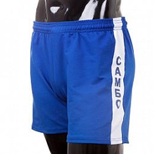 | 28/120 | 640 | 670
 |  |  |  | 30/125 | 640 | 670
 |  |  |  | 32/130 | 660 | 690
 |  |  |  | 34/135 | 660 | 690
 |  |  |  | 36/140 | 680 | 710
 |  |  |  | 38/145 | 680 | 710
 |  |  |  | 40/150 | 715 | 750
 |  |  |  | 42/155 | 715 | 750
 |  |  |  | 44/160 | 750 | 785
 |  |  |  | 46/165 | 750 | 785
 |  |  |  | 48/170 | 770 | 805
 |  |  |  | 50/175 | 770 | 805
 |  |  |  | 52/180 | 790 | 825
 |  |  |  | 54/185 | 790 | 825
Самбовки | ASS-02 | Натуральная замша | 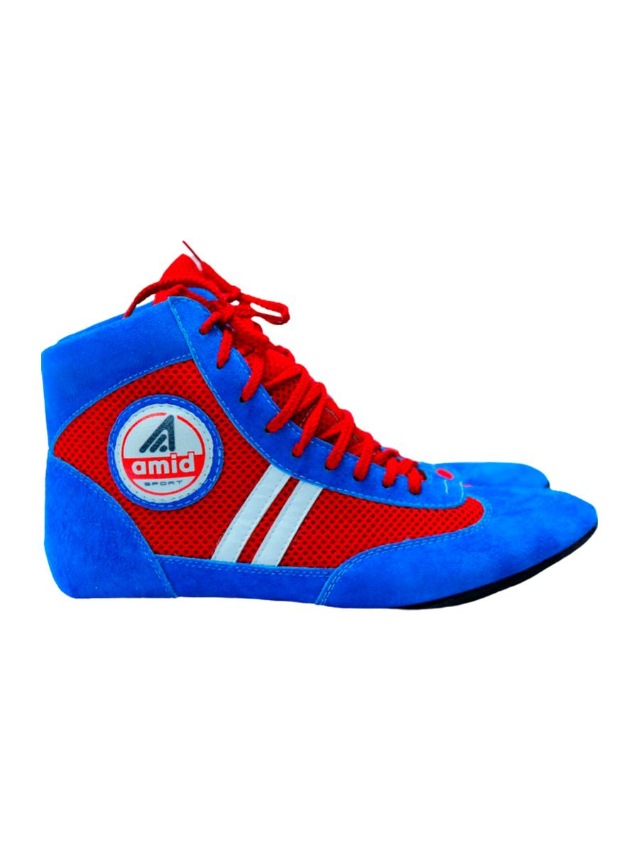 | 33 | 1045 | 1,095
 |  |  |  | 34 | 1045 | 1,095
 |  |  |  | 35 | 1070 | 1,115
 |  |  |  | 36 | 1070 | 1,115
 |  |  |  | 37 | 1090 | 1,140
 |  |  |  | 38 | 1090 | 1,140
 |  |  |  | 39 | 1120 | 1,170
 |  |  |  | 40 | 1120 | 1,170
 |  |  |  | 41 | 1140 | 1,190
 |  |  |  | 42 | 1140 | 1,190
 |  |  |  | 43 | 1155 | 1,210
 |  |  |  | 44 | 1155 | 1,210
 |  |  |  | 45 | 1155 | 1,210
 |  |  | 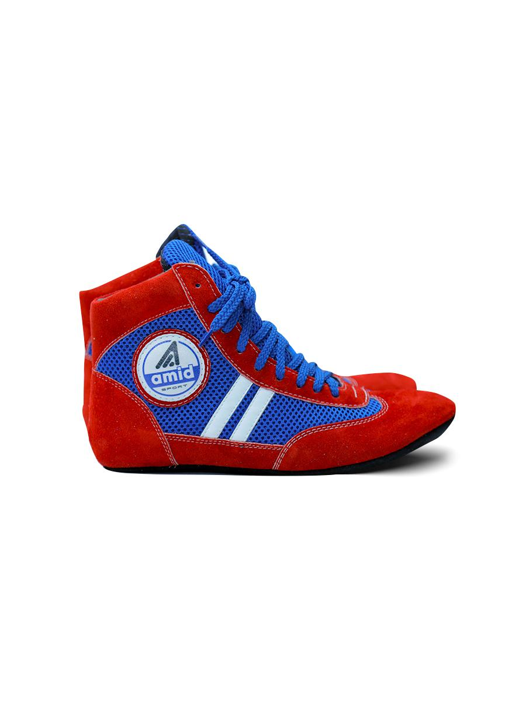 | 33 | 1045 | 1,095
 |  |  |  | 34 | 1045 | 1,095
 |  |  |  | 35 | 1070 | 1,115
 |  |  |  | 36 | 1070 | 1,115
 |  |  |  | 37 | 1090 | 1,140
 |  |  |  | 38 | 1090 | 1,140
 |  |  |  | 39 | 1120 | 1,170
 |  |  |  | 40 | 1120 | 1,170
 |  |  |  | 41 | 1140 | 1,190
 |  |  |  | 42 | 1140 | 1,190
 |  |  |  | 43 | 1155 | 1,210
 |  |  |  | 44 | 1155 | 1,210
 |  |  |  | 45 | 1155 | 1,210
Кимоно для карате |  | 100% хлопок. Плотность 250 гр/м2 | 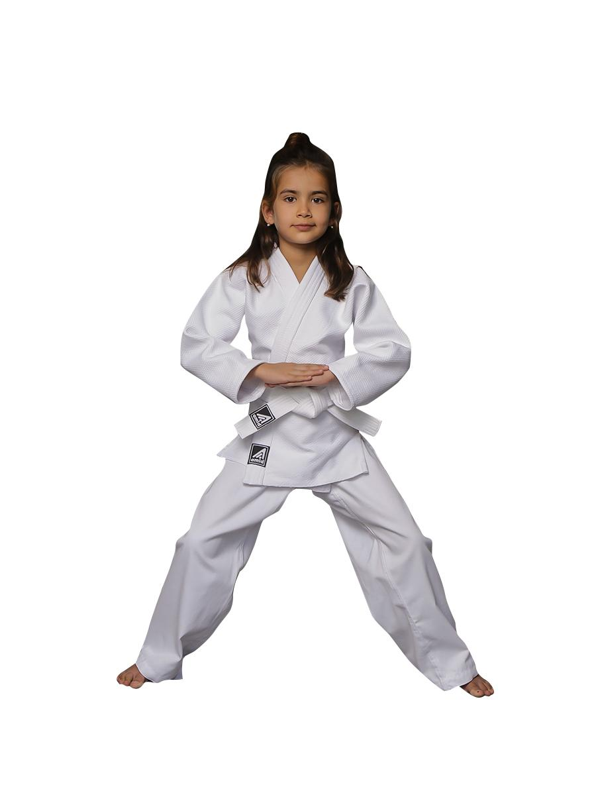 белый | 110 | 1565 | 1,635
 |  |  |  | 115 | 1595 | 1,670
 |  |  |  | 120 | 1694 | 1,775
 |  |  |  | 125 | 1760 | 1,840
 |  |  |  | 130 | 1840 | 1,920
 |  |  |  | 135 | 1870 | 1,955
 |  |  |  | 140 | 1955 | 2,045
 |  |  |  | 145 | 2035 | 2,130
 |  |  |  | 150 | 2090 | 2,185
Кимоно для дзюдо KIDS | AKJ-250 | Кимоно для дзюдо KIDS 100% хлопок. Плотность 250 гр/м2 |  | 110 | 1650 | 1,725
 |  |  |  | 115 | 1680 | 1,755
 |  |  |  | 120 | 1705 | 1,785
 |  |  |  | 125 | 1735 | 1,815
 |  |  |  | 130 | 1760 | 1,840
 |  |  |  | 135 | 1790 | 1,870
 |  |  |  | 140 | 1815 | 1,900
 |  |  |  | 145 | 1870 | 1,955
 |  |  |  | 150 | 1980 | 2,070
 |  |  |  | 110 | 1870 | 1,955
 |  |  |  | 115 | 1900 | 1,985
 |  |  |  | 120 | 1925 | 2,015
 |  |  |  | 125 | 1955 | 2,045
 |  |  |  | 130 | 1980 | 2,070
 |  |  |  | 135 | 2010 | 2,100
 |  |  |  | 140 | 2035 | 2,130
 |  |  |  | 145 | 2090 | 2,185
 |  |  |  | 150 | 2200 | 2,300
Кимоно для дзюдо | AKJ-425 | 100% хлопок, плотность 420 гр/м2 белый |  | 110 | 2255 | 2,360
 |  |  |  | 115 | 2285 | 2,390
 |  |  |  | 120 | 2310 | 2,415
 |  |  |  | 125 | 2365 | 2,475
 |  |  |  | 130 | 2420 | 2,530
 |  |  |  | 135 | 2475 | 2,590
 |  |  |  | 140 | 2530 | 2,645
 |  |  |  | 145 | 2585 | 2,705
 |  |  |  | 150 | 2640 | 2,760
 |  |  |  | 155 | 2695 | 2,820
Кимоно для дзюдо |  | 100% хлопок, плотность 420 гр/м2 синий |  | 110 | 2,595 | 2,711
 |  |  |  | 115 | 2,625 | 2,745
 |  |  |  | 120 | 2,660 | 2,780
 |  |  |  | 125 | 2,720 | 2,845
 |  |  |  | 130 | 2,785 | 2,910
 |  |  |  | 135 | 2,850 | 2,975
 |  |  |  | 140 | 2,910 | 3,045
 |  |  |  | 145 | 2,975 | 3,110
 |  |  |  | 150 | 3,040 | 3,175
 |  |  |  | 155 | 3,100 | 3,240
Кимоно для дзюдо без пояса STANDART | AKJ-600 | 100% хлопок. Плотность 620 гр/м2 | 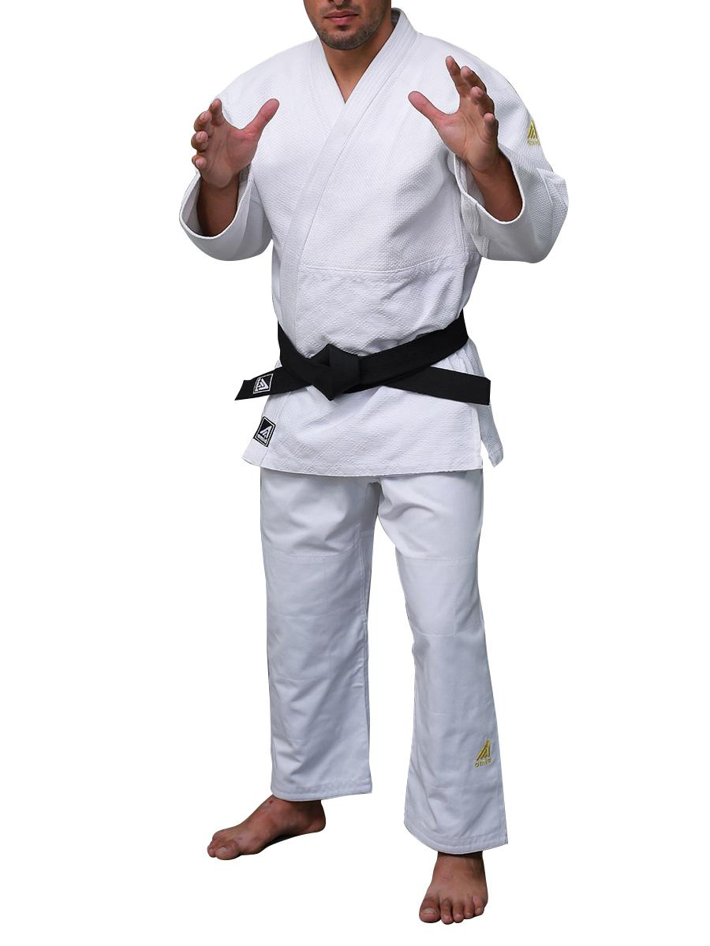 | 120 | 2,640 | 2,760
 |  |  |  | 125 | 2,695 | 2,820
 |  |  |  | 130 | 2,750 | 2,875
 |  |  |  | 135 | 2,805 | 2,935
 |  |  |  | 140 | 2,860 | 2,990
 |  |  |  | 145 | 2,915 | 3,050
 |  |  |  | 150 | 2,970 | 3,105
 |  |  |  | 155 | 3,025 | 3,165
 |  |  |  | 160 | 3,080 | 3,220
 |  |  |  | 165 | 3,190 | 3,335
 |  |  |  | 170 | 3,300 | 3,450
 |  |  |  | 175 | 3,520 | 3,680
 |  |  |  | 180 | 3,630 | 3,795
 |  |  |  | 185 | 3,740 | 3,910
 |  |  |  | 190 | 3,850 | 4,025
 |  |  | 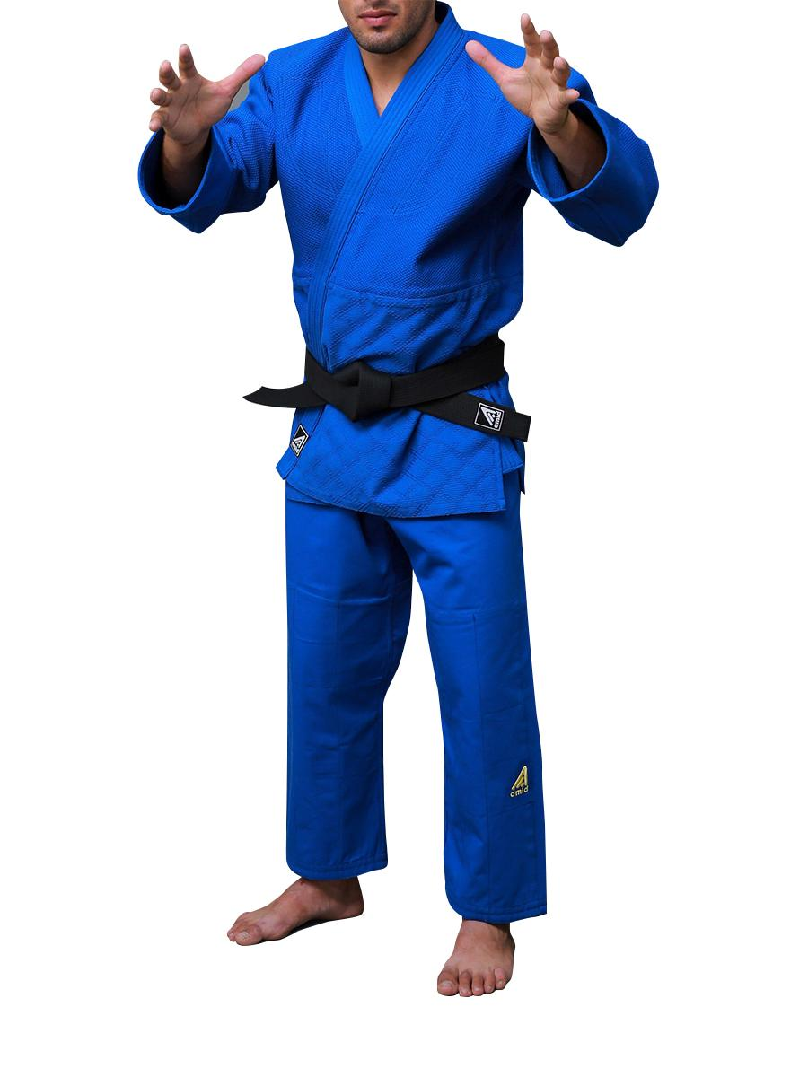 | 115 | 3,025 | 3,165
 |  |  |  | 120 | 3,080 | 3,220
 |  |  |  | 125 | 3,135 | 3,280
 |  |  |  | 130 | 3,190 | 3,335
 |  |  |  | 135 | 3,245 | 3,395
 |  |  |  | 140 | 3,300 | 3,450
 |  |  |  | 145 | 3,355 | 3,510
 |  |  |  | 150 | 3,410 | 3,565
 |  |  |  | 155 | 3,520 | 3,680
 |  |  |  | 160 | 3,630 | 3,795
 |  |  |  | 165 | 3,740 | 3,910
 |  |  |  | 170 | 3,850 | 4,025
 |  |  |  | 175 | 3,960 | 4,140
 |  |  |  | 185 | 4,100 | 4,255
 |  |  |  | 190 | 4,180 | 4,370
Кимоно для БЖЖ

Пояса | ABK-250y |  |  | 200 | 355 | 370
 |  |  |  | 215 | 375 | 395
 |  |  |  | 235 | 385 | 405
 |  |  |  | 245 | 400 | 415
 |  |  |  | 255 | 410 | 430
 |  |  |  | 265 | 415 | 435
 |  |  |  | 275 | 420 | 440
 |  |  |  | 285 | 430 | 450
 |  |  |  | 295 | 440 | 460
 |  |  |  | 305 | 455 | 475
 |  |  |  | 315 | 465 | 485
 |  |  |  | 335 | 465 | 485
 |  |  |  | 355 | 485 | 510
Пояса с наполнителем EVA |  |  |  | 200 | 400 | 415
 |  |  |  | 215 | 410 | 430
 |  |  |  | 235 | 430 | 450
 |  |  |  | 245 | 440 | 460
 |  |  |  | 255 | 455 | 475
 |  |  |  | 265 | 465 | 485
 |  |  |  | 275 | 475 | 495
 |  |  |  | 285 | 485 | 510
 |  |  |  | 295 | 495 | 520
 |  |  |  | 305 | 510 | 530
 |  |  |  | 315 | 520 | 545
 |  |  |  | 335 | 520 | 545
 |  |  |  | 355 | 530 | 555

